关系图
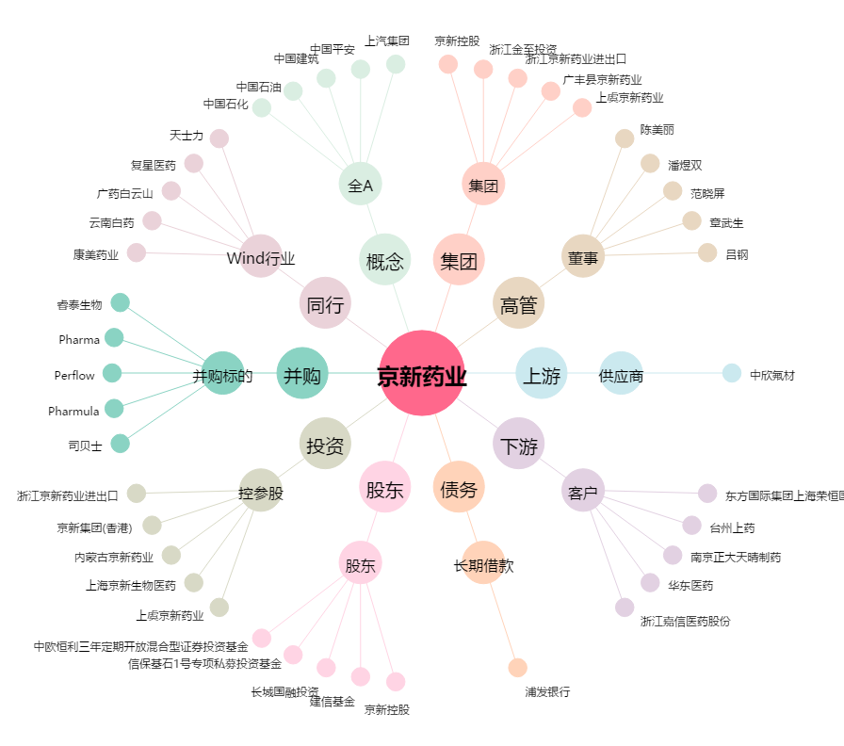
京新药业[002020.SZ] - 关系概览图

